Sheet1
1. | DSS Adalah DSS (Decision Support System) adalah suatu system yang dapat membantu membuat keputusan untuk menyelesaikan permasalahan secara terstruktur maupun tidak terstruktur dan sifatnya individu perorangan
 | GDSS (Group Decision Support System) adalah adalah suatu system yang membantu suatu kelompok untuk menyelesaikan masalah, sifatnya berkelompok maka membutuhkan koneksi dan kerjasama.

2. | Tabel keputusan adalah metode pengambilan keputusan yang menggunakan bantuan table untuk menyelesaikan logika pemrograman.
 | Pohon Keputusan adalah metode penyelesaian masalah keputusan dengan tampilan tersusun cabang yang menyerupai pohon untuk menyelesaikan logika permasalahan
3. | Alternatif adalah sebuah parameter yang fungsinya sebagai tolak ukur dari hasil pengelompokan permasalahan
 | Atribut/kriteria menyatakan suatu parameter yang dibuat sebagai kriteria dalam penyelesaian masalah dan digunakan sebagai acuan dalam pengambilan keputusan
4. | Penilaian Kinerja Karyawan PT Colacola dalam 1 bulan terakhir
 | Kategori : Sangat teladan, Teladan, Cukup Teladan, Tidak Teladan
 | Atribut : | C1 = Ketepatan Waktu
 |  | C2 = Kerja Sama Tim
 |  | C3 = Jam Lembur

 | Penilaian | Atribut
 |  | C1 | C2 | C3
 | Sangat Teladan | Disiplin Waktu | Dapat Kerjasama | Jam Lembur
 | Teladan | Disiplin Waktu | Dapat Kerjasama | Lembur atau Tidak Lembur
 | Cukup Teladan | Tidak Disiplin Waktu | Dapat Kerjasama | Tidak Lembur
 | Tidak Teladan | Tidak Disiplin Waktu | Tidak Dapat Kerjasama | Tidak Lembur

 | Pohon Keputusan
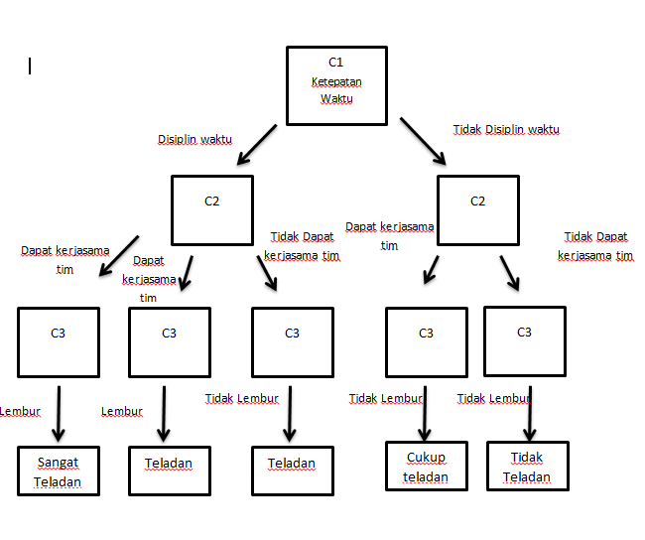

5 | Sistem Pendukung Keputusan Penentuan Toko Online ( e-commerce) |  |  |  |  |  | BOBOT
 |  |  |  |  |  |  | C1 | C2 | C3 | C4
 | SPK Penentuan Toko online metode SAW |  |  |  |  |  | 25% | 25% | 30% | 20%

 |  |  |  |  |  |  | Alternatif |  |  | Kriteria
 |  | Kriteria |  |  |  |  | A1 | Shopee |  | C1 = Pelayanan
 |  | C1 | C2 | C3 | C4 |  | A2 | Tokopedia |  | C2 = Rating APP
 | A1 | 90 | 4 | 5 | 85 |  | A3 | Lazada |  | C3 = Promo
 | A2 | 85 | 5 | 4 | 90 |  | A4 | Bukalapak |  | C4 = Tampilan UI UX
 | A3 | 80 | 4 | 4 | 85 |  | A5 | Blibli
 | A4 | 80 | 4 | 3 | 80
 | A5 | 75 | 4 | 4 | 85

 |  | Normalisasi |  |  |  |  | Nilai Alternatif
 |  | C1 | C2 | C3 | C4 |  | 0.94
 |  | 1.00 | 0.80 | 1.00 | 0.94 |  | 0.93
 |  | 0.94 | 1.00 | 0.80 | 1.00 |  | 0.85
 |  | 0.89 | 0.80 | 0.80 | 0.94 |  | 0.78
 |  | 0.89 | 0.80 | 0.60 | 0.89 |  | 0.84
 |  | 0.83 | 0.80 | 0.80 | 0.94
 |  |  |  |  |  |  | Alternatif Terbaik 0,94
 |  | Perangkingan dengan BOBOT
 |  | C1 | C2 | C3 | C4
 |  | 0.25 | 0.20 | 0.30 | 0.19
 |  | 0.24 | 0.25 | 0.24 | 0.20
 |  | 0.22 | 0.20 | 0.24 | 0.19
 |  | 0.22 | 0.20 | 0.18 | 0.18
 |  | 0.21 | 0.20 | 0.24 | 0.19

 | SPK Penentuan Toko online metode WP

 | COST/BENEFIT | B | B | B | B | Jumlah |  | Alternatif
 | kepentingan | 4 | 6 | 8 | 5 | 23 |  | A1 | Shopee
 | Normalisasi Bobot | 0.174 | 0.261 | 0.348 | 0.217 |  |  | A2 | Tokopedia
 | Kriteria | Pelayanan | Rating APP | Promo | Tampilan UI UX |  |  | A3 | Lazada
 |  | 90 | 4 | 5 | 85 |  |  | A4 | Bukalapak
 |  | 85 | 5 | 4 | 90 |  |  | A5 | Blibli
 |  | 80 | 4 | 4 | 85
 |  | 80 | 4 | 3 | 80 |  |  | Kriteria
 |  | 75 | 4 | 4 | 85 |  |  | C1 = Pelayanan
 | Pangkat | 0.174 | 0.261 | 0.348 | 0.217 |  |  | C2 = Rating APP
 |  |  |  |  |  |  |  | C3 = Promo
 |  | S | V | RANK |  |  |  | C4 = Tampilan UI UX
 |  | 14.437 | 0.218 | 1
 |  | 14.195 | 0.214 | 2
 |  | 13.088 | 0.197 | 3
 |  | 11.687 | 0.176 | 5
 |  | 12.942 | 0.195 | 4
 | JUMLAH | 66.350

